상품제안서
바쏘 테너텀블러+타올세트 | 상품코드: S44365

 |  |  |  |  |  |  | 02-713-8555 | www.synergygift.co.kr
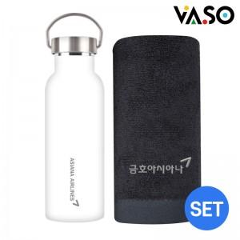

【상세/제작정보】 | <p><span style="font-size: 14pt;">※ 자수인쇄 디자인 난이도에 따라서 비용 편차 발생 됩니다.</span></p>

【인쇄/포장옵션】 | 실크, 레이저, 자수 / 포장불가능

【공급단가】 | 수량 | 50~ | 100~ | 300~ | 1,000~ | 3,000~
*VAT별도 | 단가 | 18,900원 | 18,500원 | 17,700원 | 17,000원 | 16,700원

【상품 URL】 | https://www.synergygift.co.kr:443/src/goods_detail.php?gdno=44365

